상품제안서
에드렛 메탈접이식 스마트링 홀더거치대 | 상품코드: S40505

 |  |  |  |  |  |  | 02-713-8555 | www.synergygift.co.kr
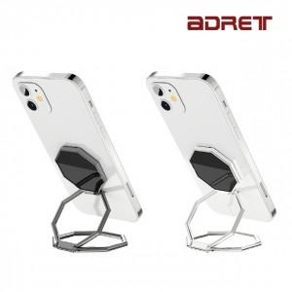 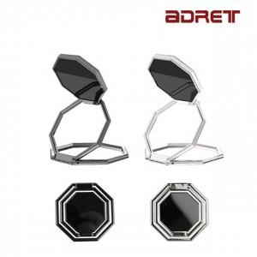 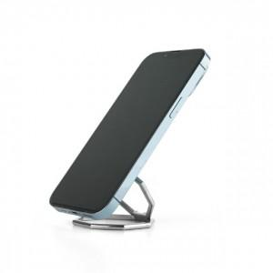

【상세/제작정보】 | <p><span style="font-size: 14pt;">※ 기본 수량 미만 진행시 별도 문의 바랍니다.</span></p>

【인쇄/포장옵션】 | 레이저 / 포장지포장

【공급단가】 | 수량 | 100~ | 300~ | 1,000~ | 3,000~ | 5,000~
*VAT별도 | 블랙 | 3,580원 | 3,400원 | 3,250원 | 3,190원 | 3,130원
 | 실버 | 3,580원 | 3,400원 | 3,250원 | 3,190원 | 3,130원

【상품 URL】 | https://www.synergygift.co.kr:443/src/goods_detail.php?gdno=40505

